FICHA TECNICA
MUNICIPALIDAD DE SAN PEDRO SULA
GERENCIA DE INFRAESTRUCTURA
DEPARTAMENTO DE MANTENIMIENTO DE VIAS Y SISTEMAS

FICHA TECNICA DEL PROYECTO
{{numero_contrato}}
NOMBRE DEL PROYECTO:ʺ{{nombre_proyecto}}ʺ

UBICACIÓN: ʺ{{ubicacion}}ʺ

CONTRATISTA: | {{contratista_nombre}}, Representante legal de la empresa Mercantil denominada: {{empresa_nombre}}

MONTO CONTRATO: |  | {{monto_contrato}}
{{oc_label_1}} |  | {{oc_monto_1}}
{{oc_label_2}} |  | {{oc_monto_2}}
{{oc_label_3}} |  | {{oc_monto_3}}
{{oc_label_4}} |  | {{oc_monto_4}}
TOTAL A PAGAR |  | {{monto_total_pagar}} | .
AVANCE FISICO: |  | {{avance_fisico_frac}}
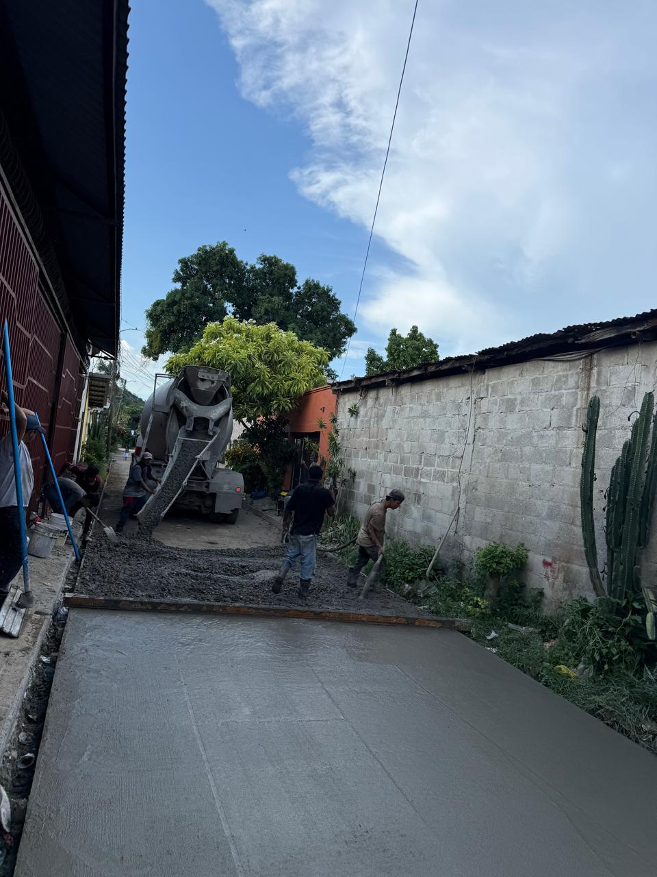
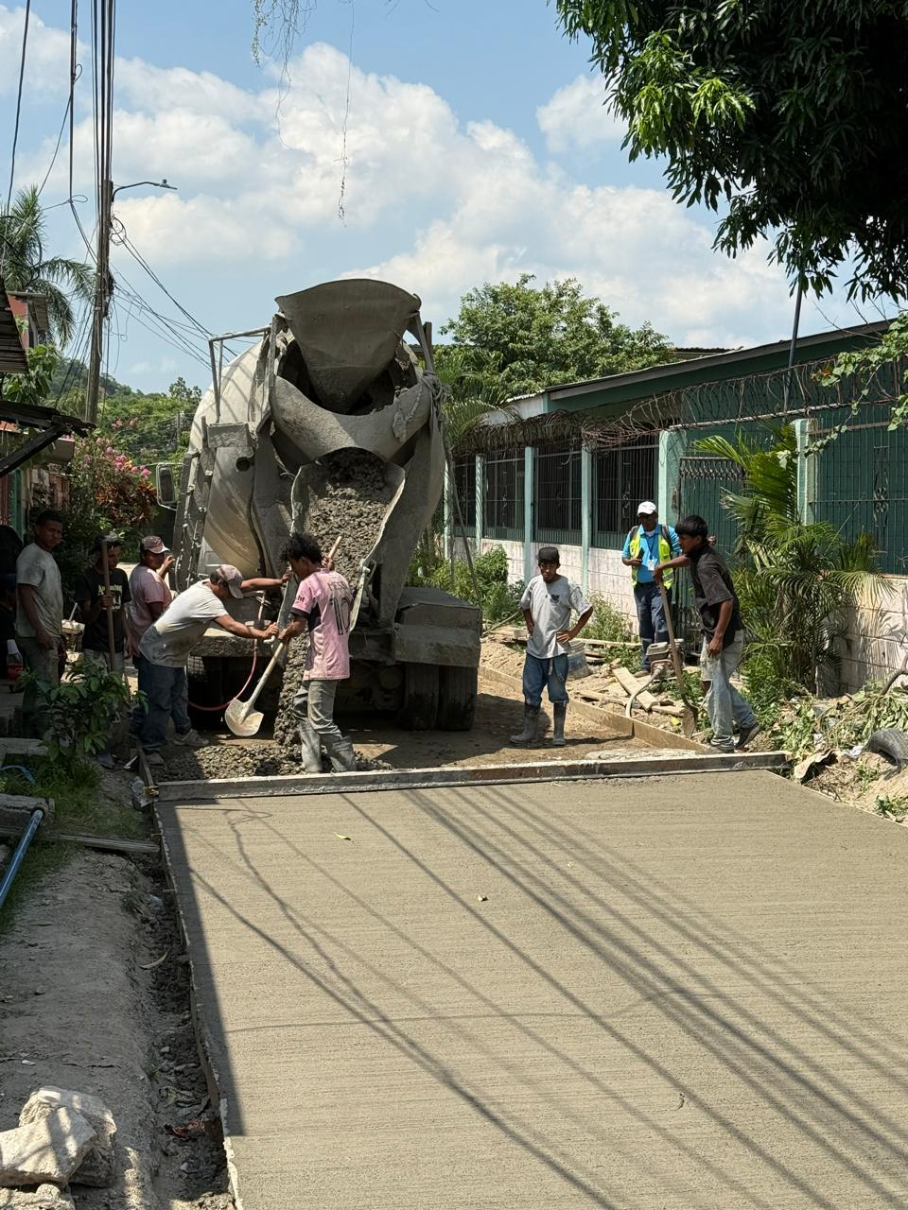
PERIODO SEGÚN ORDEN DE INICIO: |  | {{plazo_dias}} DIAS CALENDARIO
FECHA DE INICIO: | {{fecha_orden_inicio}} |  | FECHA DE FINALIZACION: | {{fecha_finalizacion}}
DESCRIPCION: {{descripcion_actividades}}

{{ubicacion}}

Msc. {{jefe_mantenimiento_vias}}
MANTENIMIENTO DE VIAS Y SISTEMAS

